상품제안서
GEF-CIRCUL4000 저소음 선풍기 공기순환 3단 계 조절 써큘레이터 캠핑 탁상용 | 상품코드: F30762

 |  |  |  |  |  |  | 02-412-0044 | www.easy1.co.kr
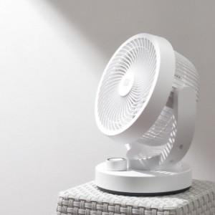

【상세/제작정보】

【인쇄/포장옵션】 | 레이저 / 포장지포장

【공급단가】 | 수량 | 50~ | 100~ | 500~ | 1,000~ | 2,000~
*VAT별도 | 단가 | 30,120원 | 29,610원 | 28,860원 | 28,360원 | 27,610원

【상품 URL】 | http://www.easy1.co.kr/src/goods_detail.php?gdno=30762

